Anexo 1
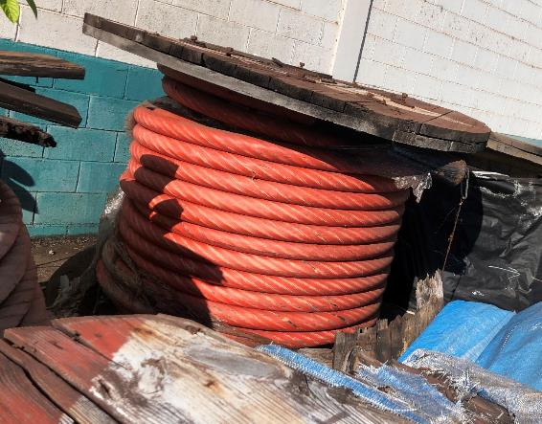
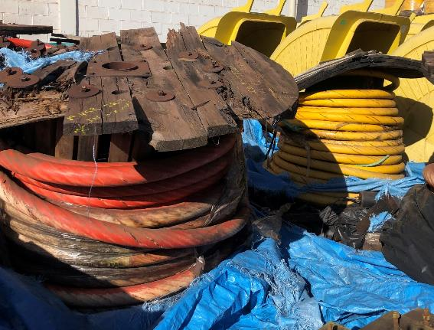
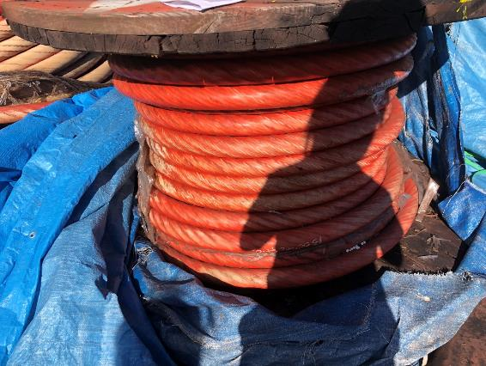
 |  |  |  |  |  |  |  |  |  |  |  |  | 0.001

 |  | MRO

Preenchimento solicitante
Preechimento armazém
Preenchimento CMD

Cód. | Centro | Depósito | Descrição | UM | Fabricante | PN | Qte | PMM | Valor | Código Grupo de mercadorias | Descrição do grupo de mercadorias | Preço da última compra ou valor comercial (PREÇO UNITÁRIO) | Endereço do item | Campo de conferência para armazem | Campo de conferência para CMD (opcional) | Peso estimado em Kg | Valor estimado do sucateamento | Responsável CMD | CMD / Mina (selecionar a opção da lista) | Cidade / Estado (onde se encontra o lote fisicamente) | Nº lote
15414412 | 1058 | MRO1 | CABO COMPONENTE; TIP;APR5130Q116D1F1 P&H | PC | P&H | APR5130Q116D1F1 | 1 | R$ 24,476.03 | R$ 24,476.03 | 31151703 | Cabos de elevação | R$ 24,476.03 | 1801005001 |  |  | 2,300.00 |  | ROSANGELA ROCHA | CMD | CARAJÁS PARA | CKS-MRO-025-2020
15414559 | 1058 | MRO1 | CABO COMPONENTE; TIPO: ;18609591 BUCYRUS | PC | BUCYRUS | 18609591 | 2 | R$ 5,443.31 | R$ 10,886.62 | 24101638 | Cabo de aço | R$ 5,443.31 | 1801005001 |  |  | 4,600.00 |  | ROSANGELA ROCHA | CMD | CARAJÁS PARA | CKS-MRO-025-2020
15458227 | 1058 | MRO1 | CABO COMPONENTE; TIPO;C113430-01 BUCYRUS | PC | BUCYRUS | C11343001/0101284653 | 3 | R$ 31,269.28 | R$ 93,807.84 | 31151703 | Cabos de elevação | R$ 31,269.28 | 1801005001 |  |  | 6,900.00 |  | ROSANGELA ROCHA | CMD | CARAJÁS PARA | CKS-MRO-025-2020

